Шеннона-Фано
Вар. 7 | S1 | S2 | S3 | S4 | S5 | S6 | S7 | S8 | S9 | S10 | S11 | S12
 | 0.01 | 0.09 | 0.15 | 0.02 | 0.11 | 0.12 | 0.14 | 0.06 | 0.05 | 0.08 | 0.13 | 0.04

7 | S3 | S7 | S11 | S6 | S5 | S2 | S10 | S8 | S9 | S12 | S4 | S1
 | 0.15 | 0.14 | 0.13 | 0.12 | 0.11 | 0.09 | 0.08 | 0.06 | 0.05 | 0.04 | 0.02 | 0.01

Символы исходного алфавита | Pi | Разделение символов на группы |  |  |  |  | Кодовые слова
 |  | 1 | 2 | 3 | 4 | 5
S3 | 0.15 | 0 | 0 | 0 |  |  | 000
S7 | 0.14 |  |  | 1 |  |  | 001
S11 | 0.13 |  | 1 | 0 |  |  | 010
S6 | 0.12 |  |  | 1 |  |  | 011
S5 | 0.11 | 1 | 0 | 0 |  |  | 100
S2 | 0.09 |  |  | 1 |  |  | 101
S10 | 0.08 |  | 1 | 0 | 0 |  | 1100
S8 | 0.06 |  |  |  | 1 |  | 1101
S9 | 0.05 |  |  | 1 | 0 | 0 | 11100
S12 | 0.04 |  |  |  |  | 1 | 11101
S4 | 0.02 |  |  |  | 1 | 0 | 11110
S1 | 0.01 |  |  |  |  | 1 | 11111

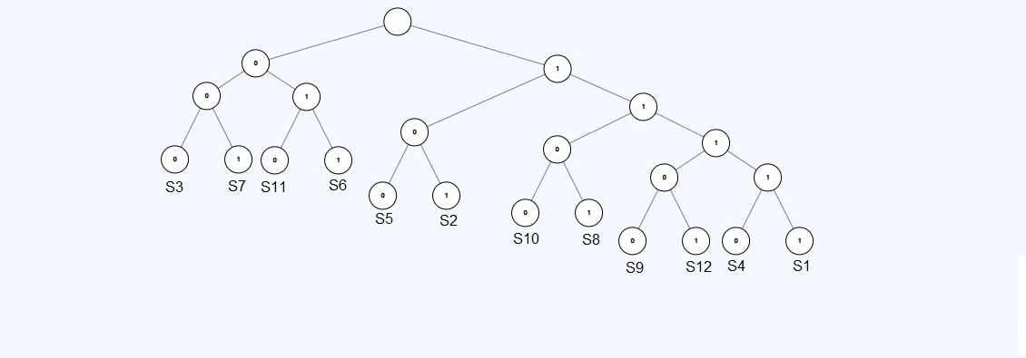
Символы исходного алфавита | Кодовые слова

S3 | 000
S7 | 001
S11 | 010
S6 | 011
S5 | 100
S2 | 101
S10 | 1100
S8 | 1101
S9 | 11100
S12 | 11101
S4 | 11110
S1 | 11111

